数据预处理
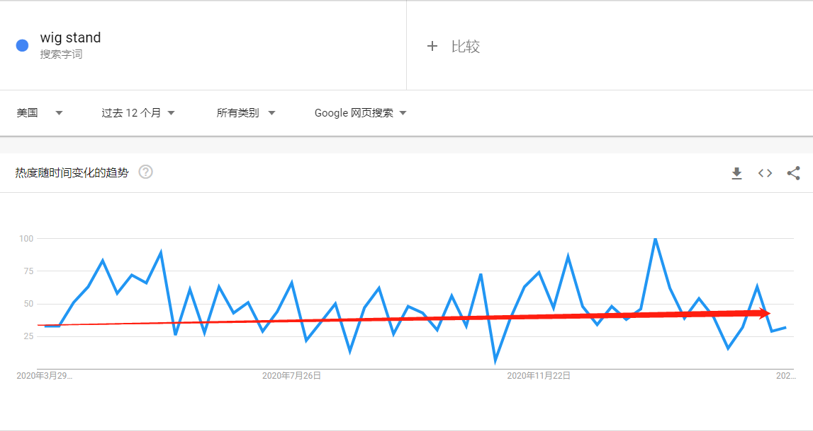
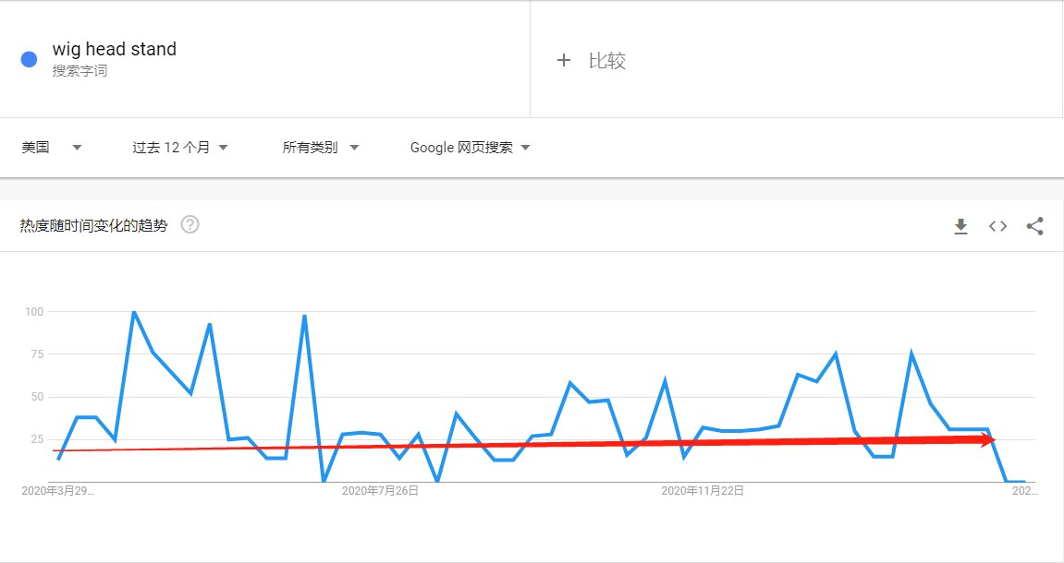
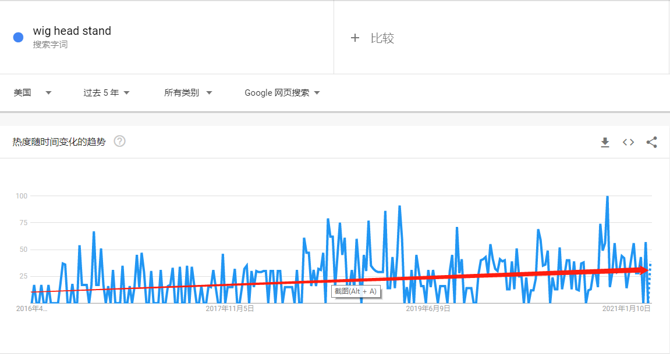
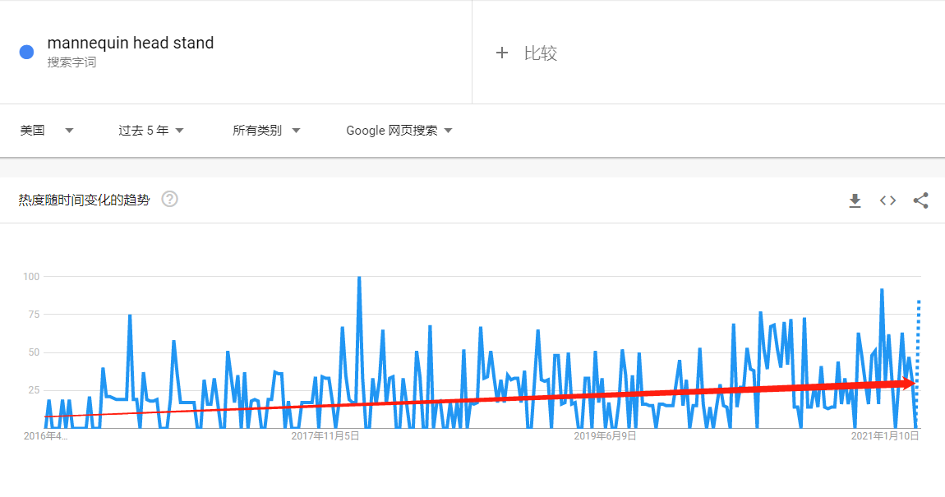
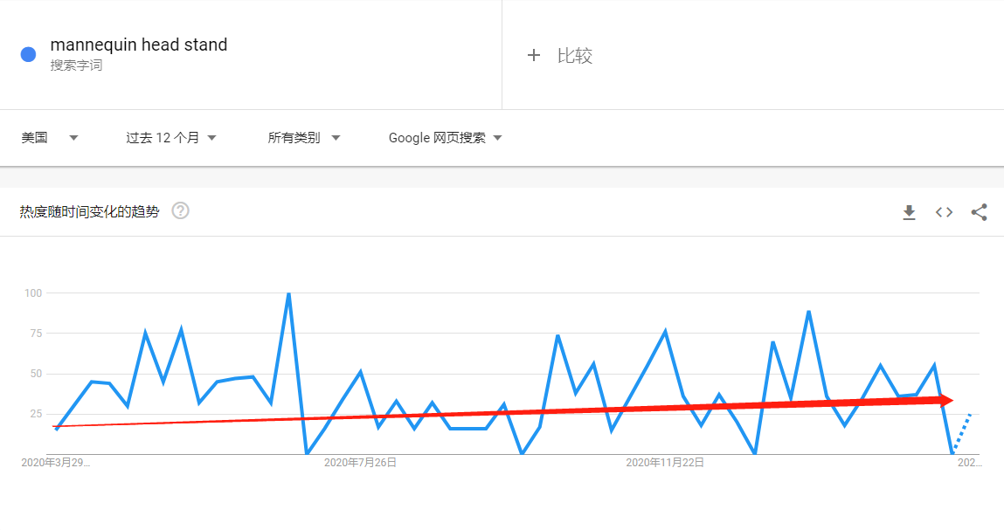
1.（假发支架）所属细分类目
一级类目 | 二级类目 | 三级类目 | 四级类目
Any Department | Beauty & Personal Care | Hair Care | Extensions, Wigs & Accessories
Any Department | Beauty & Personal Care | Hair Care | Wigs
2.类目产品基础表现（客单价，评分，评论数，产品排名）
1）产品主关键词搜索结果（热度）
主关键词 | Google热度 | 站内结果呈现 |  | 站内关键词出价 | bluetooth headphones | 关键词总结
wig stand | 10万-20万 | 1-48 of over 2,000 results for "wig stand" |  | US$0.85 | 1 | 热度低，竞价一般，竞争度一般
wig head stand | 1万-10万 | 1-48 of over 2,000 results for "wig head stand" |  | US$0.98 | <1 | 热度低，竞价高，竞争度一般
mannequin head stand | 1万-10万 | 1-48 of over 1,000 results for "mannequin head stand" |  | US$0.98 | <1 | 热度低，竞价高，竞争度一般

2）主关键词搜寻卖家整体经营状况
品牌数量 | 月销量超一千品牌 | 品牌销量垄断度 | LISTING | SC数量 | SC占比 | VC数量 | VC占比
58个 | 7个 | 58% | 88 | 88 | 100% | 0 | 0%
RATING | REVIEW | 价格区间 | 发货方式 | 新品占比 | 竞争对手&品牌
4.37分，整体评分一般 B级 | 平均评论数：每条链接平均评论数为850条 ；最高评论数；11088 ；评论低于300链接上架时间：大部分为20年上架，56%的链接都低于300条评论 | 总价格区间：$3.99-$59.99 热销价格区间：$6.99-$23.99 其次热销区间：$9.99-$21.99 | FBA 98%；FBM 2% AMZ 0%；绝大部分是FBA | 新品数量占总体的16% | 自营品牌：AmazonBasics 第三方品牌：Klvied；Lihui；HYOUJIN；Dreamlover Dorsanee；QISHI YUHUA；Dansee
3）产品结论
1）类目节点：1 Extensions, Wigs & Accessories；2 Wigs 2）流量入口：1.wig stand ; 预估单量为5 - 15单 2.wig head stand ; 预估单量为5 - 10单 3.mannequin head stand ; 预估单量为5 - 10单 3）品牌分析：暂时没有品牌Basics，第三方品牌为7个，其中销量最高的品牌为 Klvied。 4）经营状况：头部垄断较为严重，前七个品牌的销量占比总体销量的58%。 5）价格趋势：经查询前十品牌价格趋势，历史价格无明显下滑，处于平稳期，未发现明显价格战迹象。 6）Google Trends：趋势热度较为平稳，无明显淡旺季。
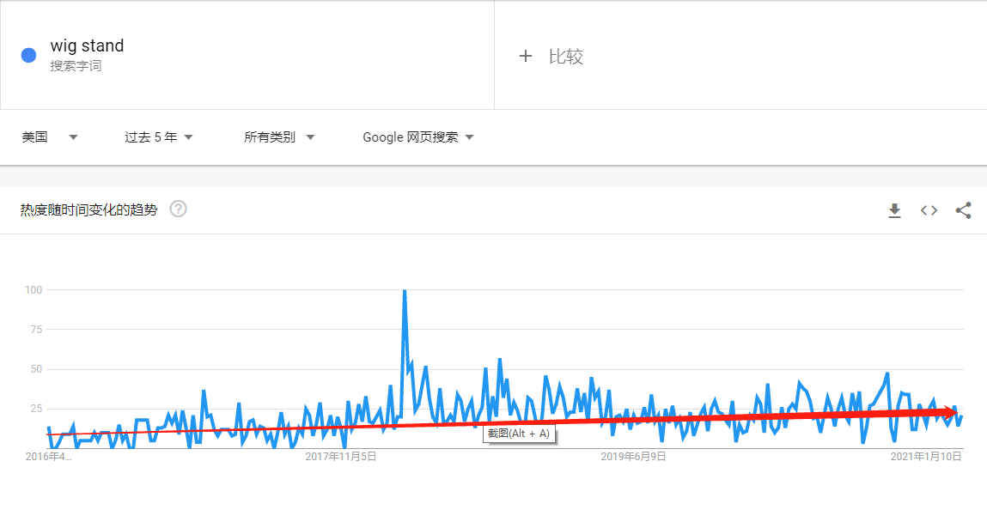
主关键词Google Trends热度线图

ASIN价格趋势
价格区间 | 计数项:ASIN | 求和项:近30天销量 | 平均值项:近30天销量 | 求和项:近30天销售额($) | 平均值项:近30天销售额($) | 计数项:爆款数
$1-$9.99 | 27 | 8291 | 307 | 68,383 | 2,533 | 4
$10-$14.99 | 11 | 7473 | 679 | 90,264 | 8,206 | 2
$15-$19.99 | 16 | 7417 | 464 | 145,189 | 9,074 | 5
$20-$24.99 | 15 | 20006 | 1,334 | 453,728 | 30,249 | 7
$25-$29.99 | 5 | 1238 | 248 | 35,340 | 7,068
$30-$34.99 | 3 | 863 | 288 | 29,291 | 9,764
$35-$39.99 | 3 | 1139 | 380 | 43,449 | 14,483
$40-$44.99 | 1 | 1260 | 1,260 | 56,687 | 56,687 | 1
$45-$49.99 | 2 | 538 | 269 | 26,419 | 13,210
$55-$59.99 | 1 | 357 | 357 | 21,416 | 21,416
总计 | 84 | 48582 | 578 | 970,169 | 11,550 | 19
 | 计数项:ASIN | 求和项:近30天销量 | 平均值项:近30天销量 | 求和项:近30天销售额($) | 平均值项:近30天销售额($) | 计数项:爆款数
$1-$9.99 | 27 | 8291 | 307 | 68,383 | 2,533 | 4
$10-$14.99 | 11 | 7473 | 679 | 90,264 | 8,206 | 2
$15-$19.99 | 16 | 7417 | 464 | 145,189 | 9,074 | 5
$20-$24.99 | 15 | 20006 | 1,334 | 453,728 | 30,249 | 7
$25-$29.99 | 5 | 1238 | 248 | 35,340 | 7,068
$30-$34.99 | 3 | 863 | 288 | 29,291 | 9,764
$35-$39.99 | 3 | 1139 | 380 | 43,449 | 14,483
$40-$44.99 | 1 | 1260 | 1,260 | 56,687 | 56,687 | 1
$45-$49.99 | 2 | 538 | 269 | 26,419 | 13,210
$55-$59.99 | 1 | 357 | 357 | 21,416 | 21,416

 | 价格区间
值 | $1-$9.99 | $10-$14.99 | $15-$19.99 | $20-$24.99 | $25-$29.99 | $30-$34.99 | $35-$39.99 | $40-$44.99 | $45-$49.99 | $55-$59.99 | 总计
求和项:1月销量 | 8447 | 4392 | 6825 | 16305 | 1349 | 247 | 720 | 818 | 242 | 357 | 39702
求和项:2月销量 | 8133 | 5188 | 6692 | 15470 | 1140 | 482 | 635 | 1063 | 151 | 252 | 39206
求和项:3月销量 | 8717 | 7832 | 7939 | 20154 | 1347 | 946 | 1191 | 1202 | 597 | 375 | 50300
求和项:4月销量 | 9960 | 7440 | 7530 | 17730 | 1320 | 1170 | 1290 | 870 | 360 | 270 | 47940
求和项:5月销量 | 4299 | 1973 | 1824 | 9397 | 1237 | 1417 | 1981 | 488 |  | 655 | 23271
求和项:6月销量 | 6934 | 1810 | 4931 | 9626 | 1662 | 1827 | 1724 | 648 |  | 717 | 29879
求和项:7月销量 | 7217 | 2080 | 5376 | 11041 | 2015 | 1743 | 1285 | 1192 |  | 557 | 32506
求和项:8月销量 | 7190 | 2200 | 6612 | 12111 | 1702 | 1353 | 1641 | 1003 |  | 442 | 34254
求和项:9月销量 | 6568 | 2526 | 5875 | 15304 | 1255 | 636 | 1116 | 1278 |  | 395 | 34953
求和项:10月销量 | 7112 | 2599 | 4785 | 17720 | 795 | 82 | 908 | 962 | 35 | 380 | 35378
求和项:11月销量 | 6855 | 3258 | 5278 | 18293 | 870 | 216 | 872 | 1173 | 140 | 361 | 37316
求和项:12月销量 | 7753 | 3587 | 7794 | 24386 | 854 | 297 | 846 | 1144 | 408 | 333 | 47402

 | $1-$9.99 | $10-$14.99 | $15-$19.99 | $20-$24.99 | $25-$29.99 | $30-$34.99 | $35-$39.99 | $40-$44.99 | $45-$49.99 | $55-$59.99
求和项:1月销量 | 8447 | 4392 | 6825 | 16305 | 1349 | 247 | 720 | 818 | 242 | 357
求和项:2月销量 | 8133 | 5188 | 6692 | 15470 | 1140 | 482 | 635 | 1063 | 151 | 252
求和项:3月销量 | 8717 | 7832 | 7939 | 20154 | 1347 | 946 | 1191 | 1202 | 597 | 375
求和项:4月销量 | 9960 | 7440 | 7530 | 17730 | 1320 | 1170 | 1290 | 870 | 360 | 270
求和项:5月销量 | 4299 | 1973 | 1824 | 9397 | 1237 | 1417 | 1981 | 488 |  | 655
求和项:6月销量 | 6934 | 1810 | 4931 | 9626 | 1662 | 1827 | 1724 | 648 |  | 717
求和项:7月销量 | 7217 | 2080 | 5376 | 11041 | 2015 | 1743 | 1285 | 1192 |  | 557
求和项:8月销量 | 7190 | 2200 | 6612 | 12111 | 1702 | 1353 | 1641 | 1003 |  | 442
求和项:9月销量 | 6568 | 2526 | 5875 | 15304 | 1255 | 636 | 1116 | 1278 |  | 395
求和项:10月销量 | 7112 | 2599 | 4785 | 17720 | 795 | 82 | 908 | 962 | 35 | 380
求和项:11月销量 | 6855 | 3258 | 5278 | 18293 | 870 | 216 | 872 | 1173 | 140 | 361
求和项:12月销量 | 7753 | 3587 | 7794 | 24386 | 854 | 297 | 846 | 1144 | 408 | 333

 | 价格区间
值 | $1-$9.99 | $10-$14.99 | $15-$19.99 | 总计
求和项:1月销量 | 8447 | 4392 | 6825 | 19664
求和项:2月销量 | 8133 | 5188 | 6692 | 20013
求和项:3月销量 | 8717 | 7832 | 7939 | 24488
求和项:4月销量 | 9960 | 7440 | 7530 | 24930
求和项:5月销量 | 4299 | 1973 | 1824 | 8096
求和项:6月销量 | 6934 | 1810 | 4931 | 13675
求和项:7月销量 | 7217 | 2080 | 5376 | 14673
求和项:8月销量 | 7190 | 2200 | 6612 | 16002
求和项:9月销量 | 6568 | 2526 | 5875 | 14969
求和项:10月销量 | 7112 | 2599 | 4785 | 14496
求和项:11月销量 | 6855 | 3258 | 5278 | 15391
求和项:12月销量 | 7753 | 3587 | 7794 | 19134

 | 价格区间
值 | $20-$24.99 | $25-$29.99 | $30-$34.99 | 总计
求和项:1月销量 | 16305 | 1349 | 247 | 17901
求和项:2月销量 | 15470 | 1140 | 482 | 17092
求和项:3月销量 | 20154 | 1347 | 946 | 22447
求和项:4月销量 | 17730 | 1320 | 1170 | 20220
求和项:5月销量 | 9397 | 1237 | 1417 | 12051
求和项:6月销量 | 9626 | 1662 | 1827 | 13115
求和项:7月销量 | 11041 | 2015 | 1743 | 14799
求和项:8月销量 | 12111 | 1702 | 1353 | 15166
求和项:9月销量 | 15304 | 1255 | 636 | 17195
求和项:10月销量 | 17720 | 795 | 82 | 18597
求和项:11月销量 | 18293 | 870 | 216 | 19379
求和项:12月销量 | 24386 | 854 | 297 | 25537

 | 价格区间
值 | $35-$39.99 | $40-$44.99 | $45-$49.99 | $55-$59.99 | 总计
求和项:1月销量 | 720 | 818 | 242 | 357 | 2137
求和项:2月销量 | 635 | 1063 | 151 | 252 | 2101
求和项:3月销量 | 1191 | 1202 | 597 | 375 | 3365
求和项:4月销量 | 1290 | 870 | 360 | 270 | 2790
求和项:5月销量 | 1981 | 488 |  | 655 | 3124
求和项:6月销量 | 1724 | 648 |  | 717 | 3089
求和项:7月销量 | 1285 | 1192 |  | 557 | 3034
求和项:8月销量 | 1641 | 1003 |  | 442 | 3086
求和项:9月销量 | 1116 | 1278 |  | 395 | 2789
求和项:10月销量 | 908 | 962 | 35 | 380 | 2285
求和项:11月销量 | 872 | 1173 | 140 | 361 | 2546
求和项:12月销量 | 846 | 1144 | 408 | 333 | 2731
 | $35-$39.99 | $40-$44.99 | $45-$49.99 | $55-$59.99
求和项:1月销量 | 720 | 818 | 242 | 357
求和项:2月销量 | 635 | 1063 | 151 | 252
求和项:3月销量 | 1191 | 1202 | 597 | 375
求和项:4月销量 | 1290 | 870 | 360 | 270
求和项:5月销量 | 1981 | 488 |  | 655
求和项:6月销量 | 1724 | 648 |  | 717
求和项:7月销量 | 1285 | 1192 |  | 557
求和项:8月销量 | 1641 | 1003 |  | 442
求和项:9月销量 | 1116 | 1278 |  | 395
求和项:10月销量 | 908 | 962 | 35 | 380
求和项:11月销量 | 872 | 1173 | 140 | 361
求和项:12月销量 | 846 | 1144 | 408 | 333

存量=增量
外观 | 计数项:ASIN | 求和项:近30天销量 | 平均值项:近30天销量 | 求和项:近30天销售额($) | 平均值项:近30天销售额($) | 计数项:爆款数
便携式款 | 24 | 11727 | 489 | 131,032 | 5,460 | 5
支架夹款 | 8 | 1313 | 164 | 11,155 | 1,394
悬挂式款 | 8 | 3327 | 416 | 40,173 | 5,022 | 1
站立式款 | 4 | 1533 | 383 | 20,291 | 5,073 | 1
三脚架款 | 39 | 30608 | 785 | 766,041 | 19,642 | 12
旋转式款 | 1 | 74 | 74 | 1,476 | 1,476
总计 | 84 | 48582 | 578 | 970,169 | 11,550 | 19

价格区间 | 外观 | 计数项:ASIN | 求和项:近30天销量 | 平均值项:近30天销量 | 求和项:近30天销售额($) | 平均值项:近30天销售额($) | 计数项:爆款数
$1-$9.99 |  | 27 | 8291 | 307 | 68,383 | 2,533 | 4
 | 便携式款 | 14 | 3817 | 273 | 25,920 | 1,851 | 2
 | 支架夹款 | 8 | 1313 | 164 | 11,155 | 1,394
 | 悬挂式款 | 3 | 2088 | 696 | 20,673 | 6,891 | 1
 | 站立式款 | 2 | 1073 | 537 | 10,636 | 5,318 | 1
$10-$14.99 |  | 11 | 7473 | 679 | 90,264 | 8,206 | 2
$15-$19.99 |  | 16 | 7417 | 464 | 145,189 | 9,074 | 5
$20-$24.99 |  | 15 | 20006 | 1,334 | 453,728 | 30,249 | 7
$25-$29.99 |  | 5 | 1238 | 248 | 35,340 | 7,068
$30-$34.99 |  | 3 | 863 | 288 | 29,291 | 9,764
 | 三脚架款 | 3 | 863 | 288 | 29,291 | 9,764
$35-$39.99 |  | 3 | 1139 | 380 | 43,449 | 14,483
 | 三脚架款 | 3 | 1139 | 380 | 43,449 | 14,483
$40-$44.99 |  | 1 | 1260 | 1,260 | 56,687 | 56,687 | 1
 | 三脚架款 | 1 | 1260 | 1,260 | 56,687 | 56,687 | 1
$45-$49.99 |  | 2 | 538 | 269 | 26,419 | 13,210
 | 三脚架款 | 2 | 538 | 269 | 26,419 | 13,210
$55-$59.99 |  | 1 | 357 | 357 | 21,416 | 21,416
 | 三脚架款 | 1 | 357 | 357 | 21,416 | 21,416
总计 |  | 84 | 48582 | 578 | 970,169 | 11,550 | 19

 | 外观
值 | 便携式款 | 支架夹款 | 悬挂式款 | 站立式款 | 三脚架款 | 旋转式款 | 总计
求和项:1月销量 | 10250 | 1119 | 3017 | 1288 | 23942 | 86 | 39702
求和项:2月销量 | 9988 | 1265 | 2529 | 1431 | 23929 | 64 | 39206
求和项:3月销量 | 12243 | 1343 | 3486 | 1667 | 31468 | 93 | 50300
求和项:4月销量 | 12690 | 1500 | 2820 | 2280 | 28590 | 60 | 47940
求和项:5月销量 | 4048 | 1471 | 1724 | 380 | 15648 |  | 23271
求和项:6月销量 | 7844 | 1735 | 1670 | 680 | 17950 |  | 29879
求和项:7月销量 | 7978 | 1729 | 1755 | 1219 | 19825 |  | 32506
求和项:8月销量 | 7785 | 1384 | 2198 | 1299 | 21588 |  | 34254
求和项:9月销量 | 8892 | 909 | 1796 | 995 | 22336 | 25 | 34953
求和项:10月销量 | 8767 | 830 | 2042 | 1516 | 22174 | 49 | 35378
求和项:11月销量 | 9201 | 845 | 2041 | 1378 | 23799 | 52 | 37316
求和项:12月销量 | 9493 | 1177 | 2930 | 1006 | 32736 | 60 | 47402
 | 便携式款 | 支架夹款 | 悬挂式款 | 站立式款 | 三脚架款 | 旋转式款
求和项:1月销量 | 10250 | 1119 | 3017 | 1288 | 23942 | 86
求和项:2月销量 | 9988 | 1265 | 2529 | 1431 | 23929 | 64
求和项:3月销量 | 12243 | 1343 | 3486 | 1667 | 31468 | 93
求和项:4月销量 | 12690 | 1500 | 2820 | 2280 | 28590 | 60
求和项:5月销量 | 4048 | 1471 | 1724 | 380 | 15648
求和项:6月销量 | 7844 | 1735 | 1670 | 680 | 17950
求和项:7月销量 | 7978 | 1729 | 1755 | 1219 | 19825
求和项:8月销量 | 7785 | 1384 | 2198 | 1299 | 21588
求和项:9月销量 | 8892 | 909 | 1796 | 995 | 22336 | 25
求和项:10月销量 | 8767 | 830 | 2042 | 1516 | 22174 | 49
求和项:11月销量 | 9201 | 845 | 2041 | 1378 | 23799 | 52
求和项:12月销量 | 9493 | 1177 | 2930 | 1006 | 32736 | 60

颜色 | 计数项:ASIN | 求和项:近30天销量 | 平均值项:近30天销量 | 求和项:近30天销售额($) | 平均值项:近30天销售额($) | 计数项:爆款数
黑色 | 51 | 39566 | 776 | 762,458 | 14,950 | 17
紫色 | 2 | 556 | 278 | 2,774 | 1,387
白色 | 5 | 783 | 157 | 12,278 | 2,456
粉黑 | 2 | 249 | 125 | 3,424 | 1,712
粉白 | 1 | 30 | 30 | 240 | 240
粉色 | 9 | 3136 | 348 | 69,661 | 7,740 | 1
蓝色 | 1 | 81 | 81 | 971 | 971
粉黑白 | 1 | 12 | 12 | 180 | 180
银色 | 5 | 1900 | 380 | 54,706 | 10,941 | 1
灰色 | 1 | 74 | 74 | 1,476 | 1,476
金色 | 6 | 2195 | 366 | 62,001 | 10,334
总计 | 84 | 48582 | 578 | 970,169 | 11,550 | 19

外观 | 颜色 | 计数项:ASIN | 求和项:近30天销量 | 平均值项:近30天销量 | 求和项:近30天销售额($) | 平均值项:近30天销售额($) | 计数项:爆款数
便携式款 |  | 24 | 11727 | 489 | 131,032 | 5,460 | 5
 | 黑色 | 13 | 8852 | 681 | 92,998 | 7,154 | 4
 | 紫色 | 2 | 556 | 278 | 2,774 | 1,387
 | 白色 | 1 | 151 | 151 | 904 | 904
 | 粉黑 | 2 | 249 | 125 | 3,424 | 1,712
 | 粉白 | 1 | 30 | 30 | 240 | 240
 | 粉色 | 3 | 1796 | 599 | 29,540 | 9,847 | 1
 | 蓝色 | 1 | 81 | 81 | 971 | 971
 | 粉黑白 | 1 | 12 | 12 | 180 | 180
支架夹款 |  | 8 | 1313 | 164 | 11,155 | 1,394
 | 黑色 | 7 | 1195 | 171 | 9,976 | 1,425
 | 白色 | 1 | 118 | 118 | 1,179 | 1,179
悬挂式款 |  | 8 | 3327 | 416 | 40,173 | 5,022 | 1
 | 黑色 | 4 | 2686 | 672 | 28,457 | 7,114 | 1
 | 白色 | 1 | 54 | 54 | 539 | 539
 | 粉色 | 3 | 587 | 196 | 11,177 | 3,726
站立式款 |  | 4 | 1533 | 383 | 20,291 | 5,073 | 1
 | 黑色 | 2 | 1073 | 537 | 10,636 | 5,318 | 1
 | 白色 | 2 | 460 | 230 | 9,655 | 4,828
三脚架款 |  | 39 | 30608 | 785 | 766,041 | 19,642 | 12
 | 黑色 | 25 | 25760 | 1,030 | 620,391 | 24,816 | 11
 | 粉色 | 3 | 753 | 251 | 28,944 | 9,648
 | 银色 | 5 | 1900 | 380 | 54,706 | 10,941 | 1
 | 金色 | 6 | 2195 | 366 | 62,001 | 10,334
旋转式款 |  | 1 | 74 | 74 | 1,476 | 1,476
 | 灰色 | 1 | 74 | 74 | 1,476 | 1,476
总计 |  | 84 | 48582 | 578 | 970,169 | 11,550 | 19

 | 颜色
值 | 黑色 | 紫色 | 白色 | 粉黑 | 粉白 | 粉色 | 蓝色 | 粉黑白 | 银色 | 灰色 | 金色 | 总计
求和项:1月销量 | 31723 | 385 | 549 | 317 |  | 3206 |  |  | 2266 | 86 | 1170 | 39702
求和项:2月销量 | 32331 | 494 | 842 | 433 |  | 2002 | 30 |  | 1582 | 64 | 1428 | 39206
求和项:3月销量 | 40625 | 769 | 693 | 219 |  | 3357 | 101 | 13 | 2081 | 93 | 2349 | 50300
求和项:4月销量 | 37680 | 1620 | 900 | 120 | 90 | 3150 | 90 | 60 | 1860 | 60 | 2310 | 47940
求和项:5月销量 | 18509 |  | 250 |  |  | 1065 |  |  | 874 |  | 2573 | 23271
求和项:6月销量 | 21591 |  | 370 |  |  | 2795 |  |  | 1715 |  | 3408 | 29879
求和项:7月销量 | 24177 |  | 513 |  |  | 2881 | 27 |  | 1627 |  | 3281 | 32506
求和项:8月销量 | 26375 |  | 471 |  |  | 2947 | 27 |  | 1920 |  | 2514 | 34254
求和项:9月销量 | 28040 | 52 | 362 | 16 |  | 3586 | 11 |  | 1234 | 25 | 1627 | 34953
求和项:10月销量 | 29762 | 154 | 396 | 36 |  | 3357 | 11 |  | 985 | 49 | 628 | 35378
求和项:11月销量 | 30879 | 284 | 378 | 86 |  | 3444 | 21 |  | 1202 | 52 | 970 | 37316
求和项:12月销量 | 38574 | 394 | 475 | 48 |  | 3666 | 40 |  | 2619 | 60 | 1526 | 47402

 | 黑色 | 紫色 | 白色 | 粉黑 | 粉白 | 粉色 | 蓝色 | 粉黑白 | 银色 | 灰色 | 金色
求和项:1月销量 | 31723 | 385 | 549 | 317 |  | 3206 |  |  | 2266 | 86 | 1170
求和项:2月销量 | 32331 | 494 | 842 | 433 |  | 2002 | 30 |  | 1582 | 64 | 1428
求和项:3月销量 | 40625 | 769 | 693 | 219 |  | 3357 | 101 | 13 | 2081 | 93 | 2349
求和项:4月销量 | 37680 | 1620 | 900 | 120 | 90 | 3150 | 90 | 60 | 1860 | 60 | 2310
求和项:5月销量 | 18509 |  | 250 |  |  | 1065 |  |  | 874 |  | 2573
求和项:6月销量 | 21591 |  | 370 |  |  | 2795 |  |  | 1715 |  | 3408
求和项:7月销量 | 24177 |  | 513 |  |  | 2881 | 27 |  | 1627 |  | 3281
求和项:8月销量 | 26375 |  | 471 |  |  | 2947 | 27 |  | 1920 |  | 2514
求和项:9月销量 | 28040 | 52 | 362 | 16 |  | 3586 | 11 |  | 1234 | 25 | 1627
求和项:10月销量 | 29762 | 154 | 396 | 36 |  | 3357 | 11 |  | 985 | 49 | 628
求和项:11月销量 | 30879 | 284 | 378 | 86 |  | 3444 | 21 |  | 1202 | 52 | 970
求和项:12月销量 | 38574 | 394 | 475 | 48 |  | 3666 | 40 |  | 2619 | 60 | 1526

材质 | 计数项:ASIN | 求和项:近30天销量 | 平均值项:近30天销量 | 求和项:近30天销售额($) | 平均值项:近30天销售额($) | 计数项:爆款数
塑料 | 45 | 17862 | 397 | 203,381 | 4,520 | 7
金属 | 38 | 30560 | 804 | 763,910 | 20,103 | 12
铝 | 1 | 160 | 160 | 2,878 | 2,878
总计 | 84 | 48582 | 578 | 970,169 | 11,550 | 19

外观 | 价格区间 | 材质 | 计数项:ASIN | 求和项:近30天销量 | 平均值项:近30天销量 | 求和项:近30天销售额($) | 平均值项:近30天销售额($) | 计数项:爆款数
便携式款 |  |  | 24 | 11727 | 489 | 131,032 | 5,460 | 5
 | $1-$9.99 |  | 14 | 3817 | 273 | 25,920 | 1,851 | 2
 |  | 塑料 | 14 | 3817 | 273 | 25,920 | 1,851 | 2
 | $10-$14.99 |  | 6 | 6413 | 1,069 | 76,341 | 12,723 | 2
 |  | 塑料 | 6 | 6413 | 1,069 | 76,341 | 12,723 | 2
 | $15-$19.99 |  | 3 | 1416 | 472 | 26,423 | 8,808 | 1
 |  | 塑料 | 3 | 1416 | 472 | 26,423 | 8,808 | 1
 | $25-$29.99 |  | 1 | 81 | 81 | 2,348 | 2,348
 |  | 塑料 | 1 | 81 | 81 | 2,348 | 2,348
支架夹款 |  |  | 8 | 1313 | 164 | 11,155 | 1,394
 | $1-$9.99 |  | 8 | 1313 | 164 | 11,155 | 1,394
 |  | 塑料 | 7 | 1195 | 171 | 10,330 | 1,476
 |  | 金属 | 1 | 118 | 118 | 825 | 825
悬挂式款 |  |  | 8 | 3327 | 416 | 40,173 | 5,022 | 1
 | $1-$9.99 |  | 3 | 2088 | 696 | 20,673 | 6,891 | 1
 |  | 塑料 | 3 | 2088 | 696 | 20,673 | 6,891 | 1
 | $10-$14.99 |  | 3 | 872 | 291 | 11,159 | 3,720
 |  | 塑料 | 3 | 872 | 291 | 11,159 | 3,720
 | $20-$24.99 |  | 2 | 367 | 184 | 8,341 | 4,171
 |  | 塑料 | 2 | 367 | 184 | 8,341 | 4,171
站立式款 |  |  | 4 | 1533 | 383 | 20,291 | 5,073 | 1
 | $1-$9.99 |  | 2 | 1073 | 537 | 10,636 | 5,318 | 1
 |  | 塑料 | 2 | 1073 | 537 | 10,636 | 5,318 | 1
 | $20-$24.99 |  | 2 | 460 | 230 | 9,655 | 4,828
 |  | 塑料 | 2 | 460 | 230 | 9,655 | 4,828
三脚架款 |  |  | 39 | 30608 | 785 | 766,041 | 19,642 | 12
 | $10-$14.99 |  | 2 | 188 | 94 | 2,764 | 1,382
 |  | 金属 | 2 | 188 | 94 | 2,764 | 1,382
 | $15-$19.99 |  | 12 | 5927 | 494 | 117,290 | 9,774 | 4
 |  | 塑料 | 1 | 6 | 6 | 78 | 78
 |  | 金属 | 10 | 5761 | 576 | 114,334 | 11,433 | 4
 |  | 铝 | 1 | 160 | 160 | 2,878 | 2,878
 | $20-$24.99 |  | 11 | 19179 | 1,744 | 435,732 | 39,612 | 7
 |  | 金属 | 11 | 19179 | 1,744 | 435,732 | 39,612 | 7
 | $25-$29.99 |  | 4 | 1157 | 289 | 32,992 | 8,248
 |  | 金属 | 4 | 1157 | 289 | 32,992 | 8,248
 | $30-$34.99 |  | 3 | 863 | 288 | 29,291 | 9,764
 |  | 金属 | 3 | 863 | 288 | 29,291 | 9,764
 | $35-$39.99 |  | 3 | 1139 | 380 | 43,449 | 14,483
 |  | 金属 | 3 | 1139 | 380 | 43,449 | 14,483
 | $40-$44.99 |  | 1 | 1260 | 1,260 | 56,687 | 56,687 | 1
 |  | 金属 | 1 | 1260 | 1,260 | 56,687 | 56,687 | 1
 | $45-$49.99 |  | 2 | 538 | 269 | 26,419 | 13,210
 |  | 金属 | 2 | 538 | 269 | 26,419 | 13,210
 | $55-$59.99 |  | 1 | 357 | 357 | 21,416 | 21,416
 |  | 金属 | 1 | 357 | 357 | 21,416 | 21,416
旋转式款 |  |  | 1 | 74 | 74 | 1,476 | 1,476
 | $15-$19.99 |  | 1 | 74 | 74 | 1,476 | 1,476
 |  | 塑料 | 1 | 74 | 74 | 1,476 | 1,476
总计 |  |  | 84 | 48582 | 578 | 970,169 | 11,550 | 19

 | 材质
值 | 塑料 | 金属 | 铝 | 总计
求和项:1月销量 | 15617 | 23897 | 188 | 39702
求和项:2月销量 | 15091 | 24103 | 12 | 39206
求和项:3月销量 | 18724 | 31349 | 227 | 50300
求和项:4月销量 | 19080 | 28650 | 210 | 47940
求和项:5月销量 | 7623 | 15563 | 85 | 23271
求和项:6月销量 | 11929 | 17771 | 179 | 29879
求和项:7月销量 | 12681 | 19775 | 50 | 32506
求和项:8月销量 | 12666 | 21549 | 39 | 34254
求和项:9月销量 | 12617 | 22318 | 18 | 34953
求和项:10月销量 | 13204 | 22174 |  | 35378
求和项:11月销量 | 13517 | 23743 | 56 | 37316
求和项:12月销量 | 14666 | 32394 | 342 | 47402

 | 塑料 | 金属 | 铝
求和项:1月销量 | 15617 | 23897 | 188
求和项:2月销量 | 15091 | 24103 | 12
求和项:3月销量 | 18724 | 31349 | 227
求和项:4月销量 | 19080 | 28650 | 210
求和项:5月销量 | 7623 | 15563 | 85
求和项:6月销量 | 11929 | 17771 | 179
求和项:7月销量 | 12681 | 19775 | 50
求和项:8月销量 | 12666 | 21549 | 39
求和项:9月销量 | 12617 | 22318 | 18
求和项:10月销量 | 13204 | 22174
求和项:11月销量 | 13517 | 23743 | 56
求和项:12月销量 | 14666 | 32394 | 342

尺寸区间 | 计数项:ASIN | 求和项:近30天销量 | 平均值项:近30天销量 | 求和项:近30天销售额($) | 平均值项:近30天销售额($) | 计数项:爆款数
10IN-20IN | 39 | 16897 | 433 | 194,976 | 4,999 | 7
1IN-10IN | 6 | 1077 | 180 | 9,151 | 1,525
20IN-30IN | 4 | 1323 | 331 | 28,100 | 7,025
40IN-50IN | 10 | 9899 | 990 | 218,817 | 21,882 | 4
50IN-60IN | 17 | 16325 | 960 | 429,559 | 25,268 | 6
60IN-70IN | 7 | 2810 | 401 | 80,282 | 11,469 | 2
70IN-80IN | 1 | 251 | 251 | 9,284 | 9,284
总计 | 84 | 48582 | 578 | 970,169 | 11,550 | 19

外观 | 价格区间 | 尺寸区间 | 计数项:ASIN | 求和项:近30天销量 | 平均值项:近30天销量 | 求和项:近30天销售额($) | 平均值项:近30天销售额($) | 计数项:爆款数
便携式款 |  |  | 24 | 11727 | 489 | 131,032 | 5,460 | 5
 | $1-$9.99 |  | 14 | 3817 | 273 | 25,920 | 1,851 | 2
 |  | 10IN-20IN | 14 | 3817 | 273 | 25,920 | 1,851 | 2
 | $10-$14.99 |  | 6 | 6413 | 1,069 | 76,341 | 12,723 | 2
 |  | 10IN-20IN | 6 | 6413 | 1,069 | 76,341 | 12,723 | 2
 | $15-$19.99 |  | 3 | 1416 | 472 | 26,423 | 8,808 | 1
 |  | 10IN-20IN | 3 | 1416 | 472 | 26,423 | 8,808 | 1
 | $25-$29.99 |  | 1 | 81 | 81 | 2,348 | 2,348
 |  | 10IN-20IN | 1 | 81 | 81 | 2,348 | 2,348
支架夹款 |  |  | 8 | 1313 | 164 | 11,155 | 1,394
 | $1-$9.99 |  | 8 | 1313 | 164 | 11,155 | 1,394
 |  | 10IN-20IN | 2 | 236 | 118 | 2,004 | 1,002
 |  | 1IN-10IN | 6 | 1077 | 180 | 9,151 | 1,525
悬挂式款 |  |  | 8 | 3327 | 416 | 40,173 | 5,022 | 1
 | $1-$9.99 |  | 3 | 2088 | 696 | 20,673 | 6,891 | 1
 |  | 10IN-20IN | 3 | 2088 | 696 | 20,673 | 6,891 | 1
 | $10-$14.99 |  | 3 | 872 | 291 | 11,159 | 3,720
 |  | 10IN-20IN | 3 | 872 | 291 | 11,159 | 3,720
 | $20-$24.99 |  | 2 | 367 | 184 | 8,341 | 4,171
 |  | 10IN-20IN | 2 | 367 | 184 | 8,341 | 4,171
站立式款 |  |  | 4 | 1533 | 383 | 20,291 | 5,073 | 1
 | $1-$9.99 |  | 2 | 1073 | 537 | 10,636 | 5,318 | 1
 |  | 10IN-20IN | 2 | 1073 | 537 | 10,636 | 5,318 | 1
 | $20-$24.99 |  | 2 | 460 | 230 | 9,655 | 4,828
 |  | 10IN-20IN | 2 | 460 | 230 | 9,655 | 4,828
三脚架款 |  |  | 39 | 30608 | 785 | 766,041 | 19,642 | 12
 | $10-$14.99 |  | 2 | 188 | 94 | 2,764 | 1,382
 |  | 50IN-60IN | 1 | 39 | 39 | 531 | 531
 |  | 20IN-30IN | 1 | 149 | 149 | 2,234 | 2,234
 | $15-$19.99 |  | 12 | 5927 | 494 | 117,290 | 9,774 | 4
 |  | 50IN-60IN | 7 | 3751 | 536 | 74,934 | 10,705 | 3
 |  | 20IN-30IN | 2 | 740 | 370 | 13,719 | 6,859
 |  | 40IN-50IN | 2 | 566 | 283 | 11,255 | 5,628
 |  | 60IN-70IN | 1 | 870 | 870 | 17,383 | 17,383 | 1
 | $20-$24.99 |  | 11 | 19179 | 1,744 | 435,732 | 39,612 | 7
 |  | 50IN-60IN | 2 | 8927 | 4,464 | 207,479 | 103,739 | 2
 |  | 40IN-50IN | 6 | 8800 | 1,467 | 192,337 | 32,056 | 4
 |  | 60IN-70IN | 3 | 1452 | 484 | 35,915 | 11,972 | 1
 | $25-$29.99 |  | 4 | 1157 | 289 | 32,992 | 8,248
 |  | 50IN-60IN | 1 | 174 | 174 | 5,215 | 5,215
 |  | 20IN-30IN | 1 | 434 | 434 | 12,148 | 12,148
 |  | 40IN-50IN | 1 | 526 | 526 | 14,986 | 14,986
 |  | 60IN-70IN | 1 | 23 | 23 | 644 | 644
 | $30-$34.99 |  | 3 | 863 | 288 | 29,291 | 9,764
 |  | 50IN-60IN | 2 | 856 | 428 | 29,053 | 14,527
 |  | 40IN-50IN | 1 | 7 | 7 | 238 | 238
 | $35-$39.99 |  | 3 | 1139 | 380 | 43,449 | 14,483
 |  | 50IN-60IN | 2 | 888 | 444 | 34,164 | 17,082
 |  | 70IN-80IN | 1 | 251 | 251 | 9,284 | 9,284
 | $40-$44.99 |  | 1 | 1260 | 1,260 | 56,687 | 56,687 | 1
 |  | 50IN-60IN | 1 | 1260 | 1,260 | 56,687 | 56,687 | 1
 | $45-$49.99 |  | 2 | 538 | 269 | 26,419 | 13,210
 |  | 50IN-60IN | 1 | 430 | 430 | 21,496 | 21,496
 |  | 60IN-70IN | 1 | 108 | 108 | 4,924 | 4,924
 | $55-$59.99 |  | 1 | 357 | 357 | 21,416 | 21,416
 |  | 60IN-70IN | 1 | 357 | 357 | 21,416 | 21,416
旋转式款 |  |  | 1 | 74 | 74 | 1,476 | 1,476
 | $15-$19.99 |  | 1 | 74 | 74 | 1,476 | 1,476
 |  | 10IN-20IN | 1 | 74 | 74 | 1,476 | 1,476
总计 |  |  | 84 | 48582 | 578 | 970,169 | 11,550 | 19

 | 尺寸区间
值 | 10IN-20IN | 1IN-10IN | 50IN-60IN | 20IN-30IN | 40IN-50IN | 60IN-70IN | 70IN-80IN | 总计
求和项:1月销量 | 14927 | 833 | 13854 | 789 | 6740 | 2502 | 57 | 39702
求和项:2月销量 | 14384 | 893 | 13163 | 624 | 7307 | 2721 | 114 | 39206
求和项:3月销量 | 17717 | 1115 | 16472 | 1473 | 10173 | 3077 | 273 | 50300
求和项:4月销量 | 18390 | 960 | 14280 | 1320 | 9270 | 3480 | 240 | 47940
求和项:5月销量 | 6152 | 1471 | 9235 | 536 | 1831 | 3437 | 609 | 23271
求和项:6月销量 | 10194 | 1735 | 10415 | 533 | 3498 | 2853 | 651 | 29879
求和项:7月销量 | 10952 | 1729 | 9935 | 732 | 5153 | 3522 | 483 | 32506
求和项:8月销量 | 11282 | 1384 | 11853 | 805 | 5072 | 3378 | 480 | 34254
求和项:9月销量 | 11708 | 909 | 11022 | 506 | 6209 | 4412 | 187 | 34953
求和项:10月销量 | 12374 | 830 | 13077 | 427 | 6413 | 2066 | 191 | 35378
求和项:11月销量 | 12672 | 845 | 14898 | 698 | 5921 | 2084 | 198 | 37316
求和项:12月销量 | 13489 | 1177 | 18192 | 1103 | 9850 | 3345 | 246 | 47402

套装 | 计数项:ASIN | 求和项:近30天销量 | 平均值项:近30天销量 | 求和项:近30天销售额($) | 平均值项:近30天销售额($) | 计数项:爆款数
1件装 | 54 | 33812 | 626 | 800,170 | 14,818 | 13
2件装 | 12 | 5675 | 473 | 60,061 | 5,005 | 3
3件装 | 7 | 6207 | 887 | 65,063 | 9,295 | 2
6件装 | 7 | 2149 | 307 | 34,401 | 4,914 | 1
4件装 | 2 | 676 | 338 | 9,428 | 4,714
12件装 | 1 | 12 | 12 | 180 | 180
14件装 | 1 | 51 | 51 | 866 | 866
总计 | 84 | 48582 | 578 | 970,169 | 11,550 | 19

外观 | 价格区间 | 套装 | 计数项:ASIN | 求和项:近30天销量 | 平均值项:近30天销量 | 求和项:近30天销售额($) | 平均值项:近30天销售额($) | 计数项:爆款数
便携式款 |  |  | 24 | 11727 | 489 | 131,032 | 5,460 | 5
 | $1-$9.99 |  | 14 | 3817 | 273 | 25,920 | 1,851 | 2
 |  | 1件装 | 3 | 289 | 96 | 1,256 | 419
 |  | 2件装 | 7 | 2355 | 336 | 16,540 | 2,363 | 1
 |  | 3件装 | 3 | 1133 | 378 | 7,724 | 2,575 | 1
 |  | 6件装 | 1 | 40 | 40 | 400 | 400
 | $10-$14.99 |  | 6 | 6413 | 1,069 | 76,341 | 12,723 | 2
 |  | 3件装 | 1 | 4202 | 4,202 | 46,180 | 46,180 | 1
 |  | 6件装 | 3 | 1670 | 557 | 23,638 | 7,879 | 1
 |  | 4件装 | 1 | 529 | 529 | 6,343 | 6,343
 |  | 12件装 | 1 | 12 | 12 | 180 | 180
 | $15-$19.99 |  | 3 | 1416 | 472 | 26,423 | 8,808 | 1
 |  | 2件装 | 1 | 1227 | 1,227 | 22,798 | 22,798 | 1
 |  | 6件装 | 1 | 138 | 138 | 2,759 | 2,759
 |  | 14件装 | 1 | 51 | 51 | 866 | 866
 | $25-$29.99 |  | 1 | 81 | 81 | 2,348 | 2,348
 |  | 6件装 | 1 | 81 | 81 | 2,348 | 2,348
支架夹款 |  |  | 8 | 1313 | 164 | 11,155 | 1,394
 | $1-$9.99 |  | 8 | 1313 | 164 | 11,155 | 1,394
 |  | 1件装 | 7 | 1308 | 187 | 11,105 | 1,586
 |  | 2件装 | 1 | 5 | 5 | 50 | 50
悬挂式款 |  |  | 8 | 3327 | 416 | 40,173 | 5,022 | 1
 | $1-$9.99 |  | 3 | 2088 | 696 | 20,673 | 6,891 | 1
 |  | 2件装 | 3 | 2088 | 696 | 20,673 | 6,891 | 1
 | $10-$14.99 |  | 3 | 872 | 291 | 11,159 | 3,720
 |  | 3件装 | 3 | 872 | 291 | 11,159 | 3,720
 | $20-$24.99 |  | 2 | 367 | 184 | 8,341 | 4,171
 |  | 6件装 | 1 | 220 | 220 | 5,256 | 5,256
 |  | 4件装 | 1 | 147 | 147 | 3,086 | 3,086
站立式款 |  |  | 4 | 1533 | 383 | 20,291 | 5,073 | 1
 | $1-$9.99 |  | 2 | 1073 | 537 | 10,636 | 5,318 | 1
 |  | 1件装 | 2 | 1073 | 537 | 10,636 | 5,318 | 1
 | $20-$24.99 |  | 2 | 460 | 230 | 9,655 | 4,828
 |  | 1件装 | 2 | 460 | 230 | 9,655 | 4,828
三脚架款 |  |  | 39 | 30608 | 785 | 766,041 | 19,642 | 12
 | $10-$14.99 |  | 2 | 188 | 94 | 2,764 | 1,382
 |  | 1件装 | 2 | 188 | 94 | 2,764 | 1,382
 | $15-$19.99 |  | 12 | 5927 | 494 | 117,290 | 9,774 | 4
 |  | 1件装 | 12 | 5927 | 494 | 117,290 | 9,774 | 4
 | $20-$24.99 |  | 11 | 19179 | 1,744 | 435,732 | 39,612 | 7
 |  | 1件装 | 11 | 19179 | 1,744 | 435,732 | 39,612 | 7
 | $25-$29.99 |  | 4 | 1157 | 289 | 32,992 | 8,248
 |  | 1件装 | 4 | 1157 | 289 | 32,992 | 8,248
 | $30-$34.99 |  | 3 | 863 | 288 | 29,291 | 9,764
 |  | 1件装 | 3 | 863 | 288 | 29,291 | 9,764
 | $35-$39.99 |  | 3 | 1139 | 380 | 43,449 | 14,483
 |  | 1件装 | 3 | 1139 | 380 | 43,449 | 14,483
 | $40-$44.99 |  | 1 | 1260 | 1,260 | 56,687 | 56,687 | 1
 |  | 1件装 | 1 | 1260 | 1,260 | 56,687 | 56,687 | 1
 | $45-$49.99 |  | 2 | 538 | 269 | 26,419 | 13,210
 |  | 1件装 | 2 | 538 | 269 | 26,419 | 13,210
 | $55-$59.99 |  | 1 | 357 | 357 | 21,416 | 21,416
 |  | 1件装 | 1 | 357 | 357 | 21,416 | 21,416
旋转式款 |  |  | 1 | 74 | 74 | 1,476 | 1,476
 | $15-$19.99 |  | 1 | 74 | 74 | 1,476 | 1,476
 |  | 1件装 | 1 | 74 | 74 | 1,476 | 1,476
总计 |  |  | 84 | 48582 | 578 | 970,169 | 11,550 | 19

 | 套装
值 | 1件装 | 2件装 | 3件装 | 6件装 | 4件装 | 12件装 | 14件装 | 总计
求和项:1月销量 | 26533 | 7843 | 3076 | 1719 | 458 |  | 73 | 39702
求和项:2月销量 | 26864 | 5920 | 4417 | 1549 | 435 |  | 21 | 39206
求和项:3月销量 | 34871 | 5895 | 6433 | 2337 | 696 | 13 | 55 | 50300
求和项:4月销量 | 32850 | 6240 | 6360 | 1590 | 810 | 60 | 30 | 47940
求和项:5月销量 | 17499 | 3704 | 1005 | 1063 |  |  |  | 23271
求和项:6月销量 | 20365 | 7333 | 918 | 1263 |  |  |  | 29879
求和项:7月销量 | 22773 | 7110 | 1010 | 1613 |  |  |  | 32506
求和项:8月销量 | 24271 | 7378 | 757 | 1765 | 15 |  | 68 | 34254
求和项:9月销量 | 24301 | 7823 | 888 | 1637 | 220 |  | 84 | 34953
求和项:10月销量 | 24633 | 7549 | 1215 | 1471 | 430 |  | 80 | 35378
求和项:11月销量 | 26178 | 7359 | 1591 | 1530 | 595 |  | 63 | 37316
求和项:12月销量 | 35152 | 7641 | 1947 | 1727 | 859 |  | 76 | 47402

 | 1件装 | 2件装 | 3件装 | 6件装 | 4件装 | 12件装 | 14件装
求和项:1月销量 | 26533 | 7843 | 3076 | 1719 | 458 |  | 73
求和项:2月销量 | 26864 | 5920 | 4417 | 1549 | 435 |  | 21
求和项:3月销量 | 34871 | 5895 | 6433 | 2337 | 696 | 13 | 55
求和项:4月销量 | 32850 | 6240 | 6360 | 1590 | 810 | 60 | 30
求和项:5月销量 | 17499 | 3704 | 1005 | 1063
求和项:6月销量 | 20365 | 7333 | 918 | 1263
求和项:7月销量 | 22773 | 7110 | 1010 | 1613
求和项:8月销量 | 24271 | 7378 | 757 | 1765 | 15 |  | 68
求和项:9月销量 | 24301 | 7823 | 888 | 1637 | 220 |  | 84
求和项:10月销量 | 24633 | 7549 | 1215 | 1471 | 430 |  | 80
求和项:11月销量 | 26178 | 7359 | 1591 | 1530 | 595 |  | 63
求和项:12月销量 | 35152 | 7641 | 1947 | 1727 | 859 |  | 76

预售竞品对比
ASIN |  | B07T1HJR6L | 预售产品 | B011NW72UO | B08BJM5W9Y | B08BJLVP67 | B0892WJYZ4 | B082PXK34B | B082PXJK2W | B089344J38 | B08952NVDB
产品图 |  |  | 预售产品 |  | 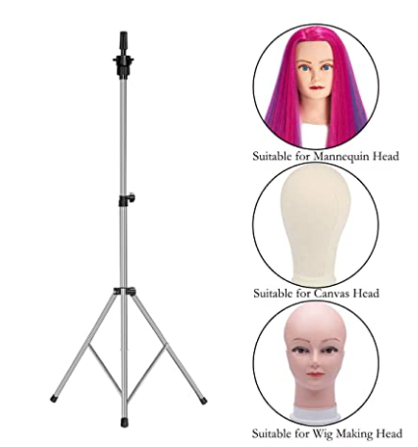
品牌 |  | Klvied | / | HYOUJIN | XFMF | XFMF | Cytari | MEIBR | MEIBR | Venbytech | Wallerr
在售价格（$） |  | US$23.99 | US$22.99 | US$21.99 | US$19.99 | US$19.99 | US$19.99 | US$19.99 | US$19.99 | US$19.98 | US$19.94
产品类型 |  | wig stand | wig stand | wig stand | wig stand | wig stand | wig stand | wig stand | wig stand | wig stand | wig stand
评论/评分 |  | 5426/4.3 |  | 11038/4.5 | 348/4.4 | 348/4.4 | 146/4.6 | 961/4.4 | 961/4.4 | 447/4.6 | 165/4.4
规格 | 尺寸/cm | 57.48IN/145CM |  | 52.4IN/133CM | 53IN/134CM | 53IN/134CM | 57IN/145CM | 53IN/134CM | 53IN/134CM | 57IN/145CM | 57IN/145CM
 | 重量/kg | / | 1.68KG/3.7磅 | / | / | / | / | / | / | / | /
 | 材质 | 金属 | 金属 | 金属 | 金属 | 金属 | 金属 | 金属 | 金属 | 金属 | 金属
 | 颜色 | 黑色 | 金色 | 黑色 | 银色 | 黑色 | 黑色 | 银色 | 黑色 | 黑色 | 黑色
 | 套件数量 | 五件套 |  | 4件套 | 单件 | 单件 | 两件装 | 单件 | 单件 | 单件 | 两件装
测评报告分析 | 优点 | / | / | / | / | / | / | / | / | / | /
 | 缺点 | / | / | / | / | / | / | / | / | / | /
外观专利报告 |  | 无专利 | 无专利 | 无专利 | 无专利 | 无专利 | 无专利 | 无专利 | 无专利 | 无专利 | 无专利
卖家类型 |  | SC | SC | SC | SC | SC | SC | SC | SC | SC | SC
发货方式 |  | FBA | FBA | FBA | FBA | FBA | FBA | FBA | FBA | FBA | FBA
预估月销量 |  | 5583单 |  | 3340单 | 422单 | 422单 | 509单 | 853单 | 853单 | 686单 | 238单
上架时间 |  | 2019-08-05 |  | 2015-12-01 | 2020-07-31 | 2020-07-31 | 2020-05-27 | 2020-01-19 | 2020-02-03 | 2020-05-27 | 2020-05-27
销售平台 |  | Amazon | Amazon | Amazon | Amazon | Amazon | Amazon | Amazon | Amazon | Amazon | Amazon

利润核算
假发支架毛利初评表
产品图片 | 产品售价 | 产品货值 | 产品货件 | 产品重量 | 头程（快递） | 头程（空运） | 头程（海运） | AMZ佣金15% | AMZ配送费 | 快递（毛利） | 快递（毛利率） | 空运（毛利） | 空运（毛利率） | 海运（毛利） | 海运（毛利率）
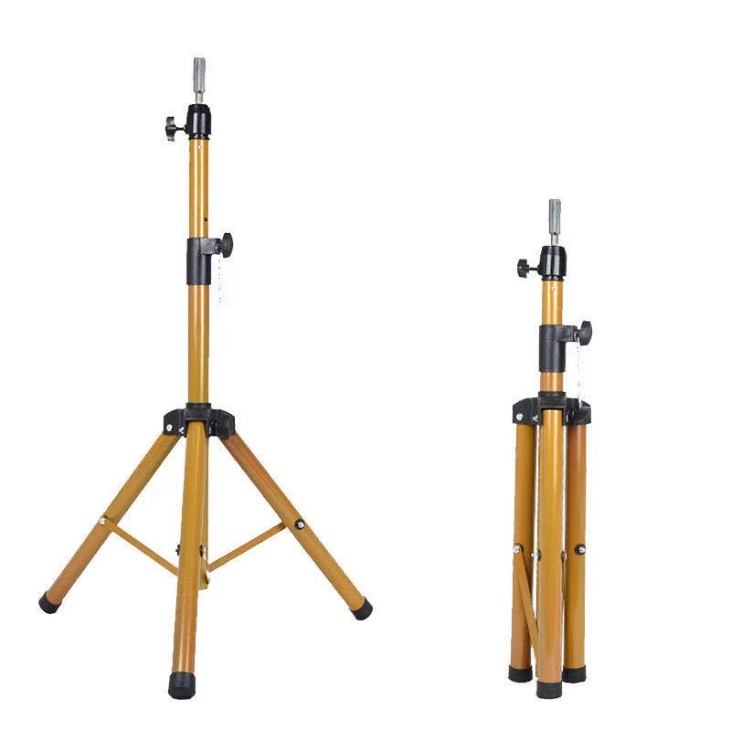 | US$38.99 | US$4.70 | 50件 | 1.6KG/件 | US$14.30 | US$10.60 | US$3.70 | US$5.85 | US$5.95 | US$8.19 | 21% | US$11.89 | 30.49% | US$18.79 | 48.19%

附：
单位：美金
汇率：6.5
总重量：50件*1.6kg=80kg
头程：快递/空运/海运，快递头程：58/kg 空运头程：43/kg 海运头程：15/kg
毛利=售价-产品货值-头程-佣金-配送费
毛利率=毛利/售价

